0505001_森茂微
方案技术评估
需求信息
需求来源 |  | 力马微
终端客户名称 |  | 森茂微
项目名称 |  | MWAC18
产品功能需求Spec
 | 产品概述 | 基于SNC8600A的头戴式2.4G无线耳机
 | 项目排程 | 1. 项目立项：2023.01.05 2. 原理图&PCB：2023.01.05 3. 功能样机：2023.02.06 4. PP:500PCS 2023.04.20 5. MP：
初评信息
评估人 |  | 白蓉
研发活动类型 |  | Turnkey开发
项目类型 |  | 产品定制
方案类型 |  | 耳机耳放
 | 方案明细备注 | 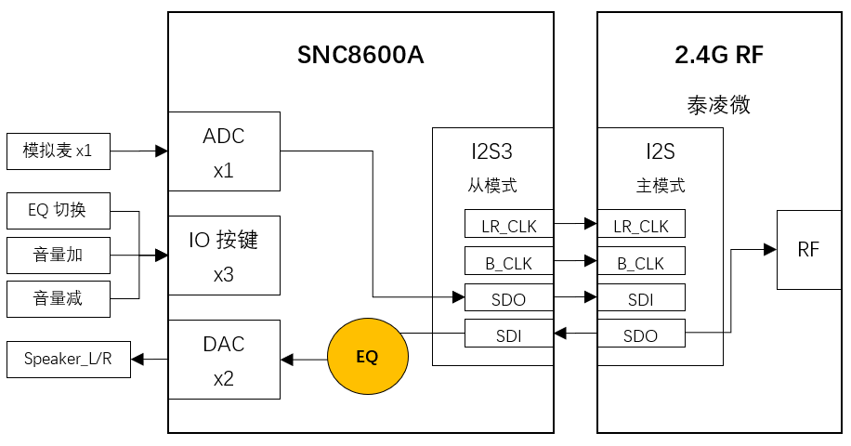 <系统框图、音频信号流程等图示信息>
 | 方案需求简析 | 产品分类：搭配2.4G芯片的头戴式无线耳机 1）IC选型：SNC8600A 2）下行音乐播放，支持3种预设EQ，通过按键循环切换：①Balanced，②Clear Voice ③ 3D Surround
 | 方案算法选择及算法参数 | 内置EQ用于下行音乐音效设置，不需要其他任何算法
方案技术难度/风险点 |  | EQ模式： 1）3D Surround音效需要确认，通过九音内置PEQ是否能实现？还是需要做专门的音效算法；如果是通过EQ实现，需要客户提供EQ详细参数 2）Clear Voice模式，需要客户提供EQ详细参数
九音负责开发部分 |  | 基于现有SDK，配置ADC->IIS&IIS->DAC的音频通路，处理麦克风和喇叭信号，并通过IIS和2.4G模块交互 1）实现3个按键功能 2）模拟麦克风声音透传到IIS，发给2.4G模块 3）来自2.4G模块的音频，经过EQ，从DAC输出 4）根据客户需求调试EQ效果
 | 是否需要第三方主控配合 | 需要
 | 第三方方案类型及选型 | 泰凌微
技术评估结果
参会人员 |  | 富东总，余应恩，白蓉
 | 评估结论 | 技术方案可行

